サイトマップ構造図
サイトマップ構造図
共通情報 | システム名 | 作成者
 | 工程名 | 作成日付 | 2023-04-19
 | ドキュメント名 | バージョン | v1.0
書誌情報 | 書誌名称 | 更新者
 | 概要 | 更新日付

ログイン画面

トップ画面

参加画面
作成画面
ログアウト
トーク画面

トーク画面
トーク画面

(G1-1)ログイン画面
①
画面レイアウト定義
共通情報 |  | システム名 | OPEN CHAT |  |  |  |  |  |  |  |  |  |  |  |  | 作成者 | 齋藤
 |  | 工程名 | システム設計 |  |  |  |  |  |  |  |  |  |  |  |  | 作成日付 | 2023-04-19
 |  | ドキュメント名 | OPEN CHAT 画面設計書 |  |  |  |  |  |  |  |  |  |  |  |  | バージョン | v1.0
書誌情報 |  | 書誌名 | OPEN CHAT 画面レイアウト |  |  |  |  |  |  |  |  |  |  |  |  | 更新者
 |  | 画面ID | G1-1 |  | 画面の名称 |  | ログイン画面・新規登録画面 |  |  |  |  |  |  |  |  | 更新日付
 |  | 概要 | ユーザーがログインする画面
レイアウト図 |  |  |  |  |  |  |  |  |  |  |  | 操作手順
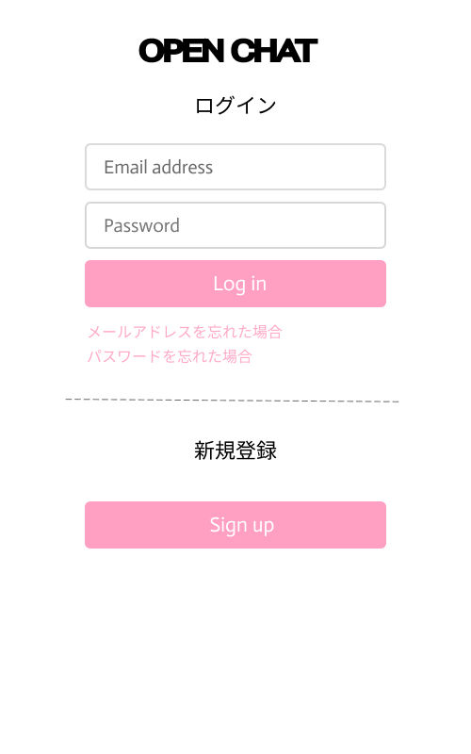
①

②
 |  |  |  |  |  |  |  |  |  |  |  |  | 1 メールアドレスをテキストボックスへ入力する

 |  |  |  |  |  |  |  |  |  |  |  |  | 2 パスワードをテキストボックスへ入力する

 |  |  |  |  |  |  |  |  |  |  |  |  | 3 ログインボタンを押す
③
 |  |  |  |  |  |  |  |  |  |  |  |  |  | 3-1 正しいメールアドレスとパスワードが入力された場合
 |  |  |  |  |  |  |  |  |  |  |  |  |  | ログイン処理が実行され、商品一覧画面へ遷移する
④
 |  |  |  |  |  |  |  |  |  |  |  |  |  | 3-2 誤ったアドレスとパスワードが入力された場合
 |  |  |  |  |  |  |  |  |  |  |  |  |  | エラーメッセージが表示される

使用する部品
識別ID | ラベル |  | 入力／表示 | 部品の種類 |  | 表示桁数 | 入力桁数 | データ型 | 文字種 | 初期表示 | 設定元 |  | 設定先 |  | 説明
① | メールアドレス・パスワード |  | ー | テキストボックス |  | ー | ー | ー | ー | ー | ー | ー | ー | ー
② | ログイン |  | ー | ボタン |  | ー | ー | ー | ー | ー | ー | ー | ー | ー
③ | 忘れた場合 |  | ー | ボタン |  | ー | ー | ー | ー | ー | ー | ー | ー | ー
④ | 新規登録 |  | ー | ボタン |  | ー | ー | ー | ー | ー | ー | ー | ー | ー

(G1-2)新規ユーザー登録画面
画面レイアウト定義
共通情報 |  | システム名 | OPEN CHAT |  |  |  |  |  |  |  |  |  |  |  |  | 作成者 | 齋藤
 |  | 工程名 | システム設計 |  |  |  |  |  |  |  |  |  |  |  |  | 作成日付 | 2023-04-19
 |  | ドキュメント名 | OPEN CHAT 画面設計書 |  |  |  |  |  |  |  |  |  |  |  |  | バージョン | v1.0
書誌情報 |  | 書誌名 | OPEN CHAT 画面レイアウト |  |  |  |  |  |  |  |  |  |  |  |  | 更新者
 |  | 画面ID | G1-2 |  | 画面の名称 |  | 新規ユーザー登録画面 |  |  |  |  |  |  |  |  | 更新日付
 |  | 概要 | 新規ユーザー登録する画面
レイアウト図 |  |  |  |  |  |  |  |  |  |  |  | 操作手順
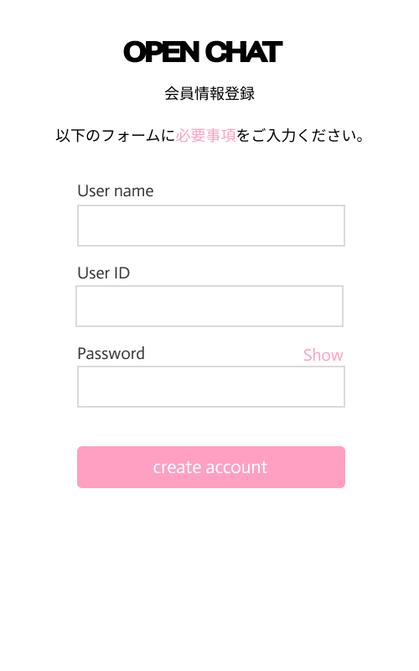
①

②

 |  |  |  |  |  |  |  |  |  |  |  |  | １ Username・User ID・Passwordを入力する

 |  |  |  |  |  |  |  |  |  |  |  |  | ２ create accountを押す

③

使用する部品
識別ID | ラベル |  | 入力／表示 | 部品の種類 |  | 表示桁数 | 入力桁数 | データ型 | 文字種 | 初期表示 | 設定元 |  | 設定先 |  | 説明
① | 必要事項 |  | ー | ボタン |  | ー | ー | ー | ー | ー | ー | ー | ー | ー
② | user name id pw |  | ー | テキストボックス |  | ー | ー | ー | ー | ー | ー | ー | ー | ー
③ | Create account |  | ー | ボタン |  | ー | ー | ー | ー | ー | ー | ー | ー | ー

(G1-3)トップ画面
画面レイアウト定義
共通情報 |  | システム名 | OPEN CHAT |  |  |  |  |  |  |  |  |  |  |  |  | 作成者 | 齋藤
 |  | 工程名 | システム設計 |  |  |  |  |  |  |  |  |  |  |  |  | 作成日付 | 2023-04-19
 |  | ドキュメント名 | OPEN CHAT 画面設計書 |  |  |  |  |  |  |  |  |  |  |  |  | バージョン | v1.0
書誌情報 |  | 書誌名 | OPEN CHAT 画面レイアウト |  |  |  |  |  |  |  |  |  |  |  |  | 更新者
 |  | 画面ID | G1-3 |  | 画面の名称 |  | トップ画面 |  |  |  |  |  |  |  |  | 更新日付
 |  | 概要 | トップ画面
レイアウト図 |  |  |  |  |  |  |  |  |  |  |  | 操作手順
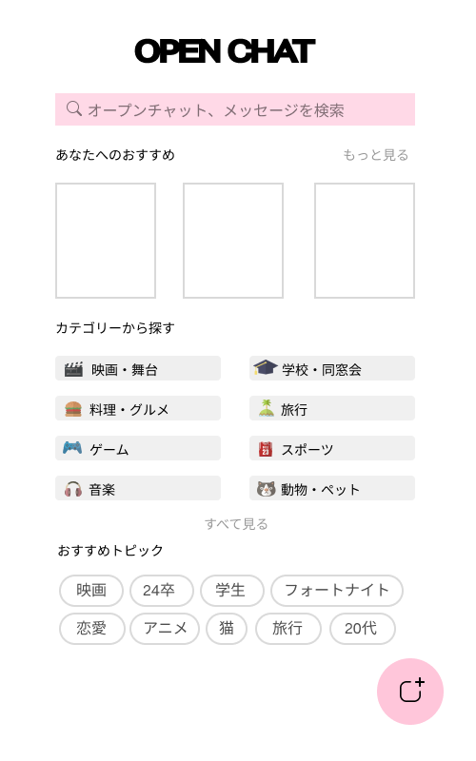

①
 |  |  |  |  |  |  |  |  |  |  |  |  | 1

②

③

④

使用する部品
識別ID | ラベル |  | 入力／表示 | 部品の種類 |  | 表示桁数 | 入力桁数 | データ型 | 文字種 | 初期表示 | 設定元 |  | 設定先 |  | 説明
① | 検索欄 |  | ー | テキストボックス |  | ー | ー | ー | ー | ー | ー | ー | ー | ー
② | カテゴリ欄 |  | ー | ボタン |  | ー | ー | ー | ー | ー | ー | ー | ー | ー
③ | おすすめトピック |  | ー | ボタン |  | ー | ー | ー | ー | ー | ー | ー | ー | ー
④ | 新規作成 |  | ー | ボタン |  | ー | ー | ー | ー | ー | ー | ー | ー | ー

(G1-4)参加画面
画面レイアウト定義
共通情報 |  | システム名 | OPEN CHAT |  |  |  |  |  |  |  |  |  |  |  | 作成者 | 齋藤
 |  | 工程名 | システム設計 |  |  |  |  |  |  |  |  |  |  |  | 作成日付 | 2023-04-19
 |  | ドキュメント名 | OPEN CHAT 画面設計書 |  |  |  |  |  |  |  |  |  |  |  | バージョン | v1.0
書誌情報 |  | 書誌名 | OPEN CHAT 画面レイアウト |  |  |  |  |  |  |  |  |  |  |  | 更新者
 |  | 画面ID | G1-4 |  | 画面の名称 |  | 参加画面 |  |  |  |  |  |  |  | 更新日付
 |  | 概要 | を表示する画面
レイアウト図 |  |  |  |  |  |  |  |  |  |  |  | 操作手順
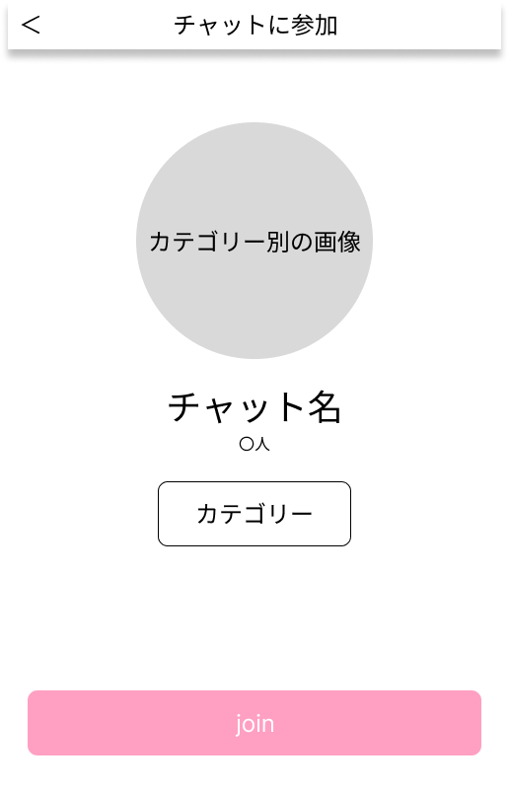
①

②

使用する部品
識別ID | ラベル |  | 入力／表示 | 部品の種類 |  | 表示桁数 | 入力桁数 | データ型 | 文字種 | 初期表示 | 設定元 |  | 設定先 | 説明
① | 戻る |  | ー | ボタン |  | ー | ー | ー | ー | ー | ー | ー
② | 参加 |  | ー | ボタン |  | ー | ー | ー | ー | ー | ー | ー

(G2-4)作成画面
画面レイアウト定義
共通情報 |  | システム名 | OPEN CHAT |  |  |  |  |  |  |  |  |  |  |  | 作成者 | 齋藤
 |  | 工程名 | システム設計 |  |  |  |  |  |  |  |  |  |  |  | 作成日付 | 2023-04-19
 |  | ドキュメント名 | OPEN CHAT 画面設計書 |  |  |  |  |  |  |  |  |  |  |  | バージョン | v1.0
書誌情報 |  | 書誌名 | OPEN CHAT 画面レイアウト |  |  |  |  |  |  |  |  |  |  |  | 更新者
 |  | 画面ID | G2-4 |  | 画面の名称 |  | 作成画面 |  |  |  |  |  |  |  | 更新日付
 |  | 概要 | トーク内容を作成するために表示する画面
②
レイアウト図 |  |  |  |  |  |  |  |  |  |  |  | 操作手順
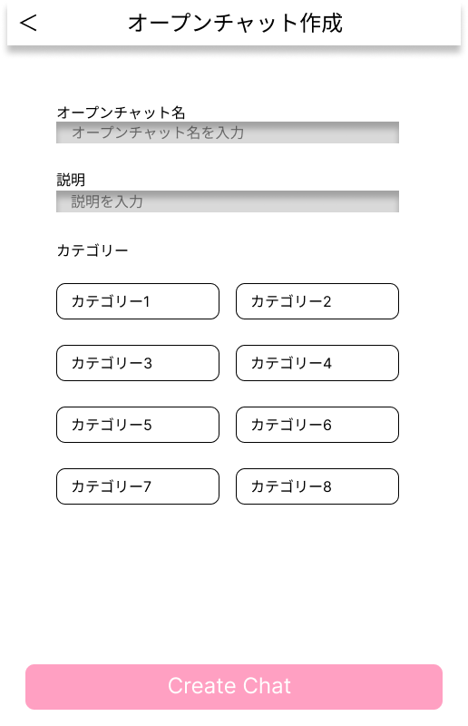
③
①
 |  |  |  |  |  |  |  |  |  |  |  |  | １−１ オープンチャット名を入力

 |  |  |  |  |  |  |  |  |  |  |  |  | １−２ 説明文を入力する
④
 |  |  |  |  |  |  |  |  |  |  |  |  | １−３ カテゴリの選択

 |  |  |  |  |  |  |  |  |  |  |  |  | １−４ 新規作成ボタンでトーク画面へ

⑤

使用する部品
識別ID | ラベル |  | 入力／表示 | 部品の種類 |  | 表示桁数 | 入力桁数 | データ型 | 文字種 | 初期表示 | 設定元 |  | 設定先 | 説明
① | 戻る |  | ー | ボタン |  | ー | ー | ー | ー | ー |  |  |  | トップページに戻る
② | オープンチャット名 |  | ー | テキストボックス |  | ー | ー | ー | ー | ー |  |  |  | オープンチャット名を入力するテキストボックス
③ | 説明 |  | ー | テキストボックス |  | ー | ー | ー | ー | ー |  |  |  | 説明文を入力するテキストボックス
④ | カテゴリ |  | ー | ボタン |  | ー | ー | ー | ー | ー |  |  |  | カテゴリを選択するボタン
⑤ | 新規作成 |  | ー | ボタン |  | ー | ー | ー | ー | ー |  |  |  | 新規作成ボタン

(G3-4)トーク画面
画面レイアウト定義
共通情報 |  | システム名 | OPEN CHAT |  |  |  |  |  |  |  |  |  |  |  | 作成者 | 齋藤
 |  | 工程名 | システム設計 |  |  |  |  |  |  |  |  |  |  |  | 作成日付 | 2023-04-19
 |  | ドキュメント名 | OPEN CHAT 画面設計書 |  |  |  |  |  |  |  |  |  |  |  | バージョン | v1.0
書誌情報 |  | 書誌名 | OPEN CHAT 画面レイアウト |  |  |  |  |  |  |  |  |  |  |  | 更新者
 |  | 画面ID | G3-4 |  | 画面の名称 |  | トーク画面 |  |  |  |  |  |  |  | 更新日付
 |  | 概要 | トークする画面
レイアウト図 |  |  |  |  |  |  |  |  |  |  |  | 操作手順

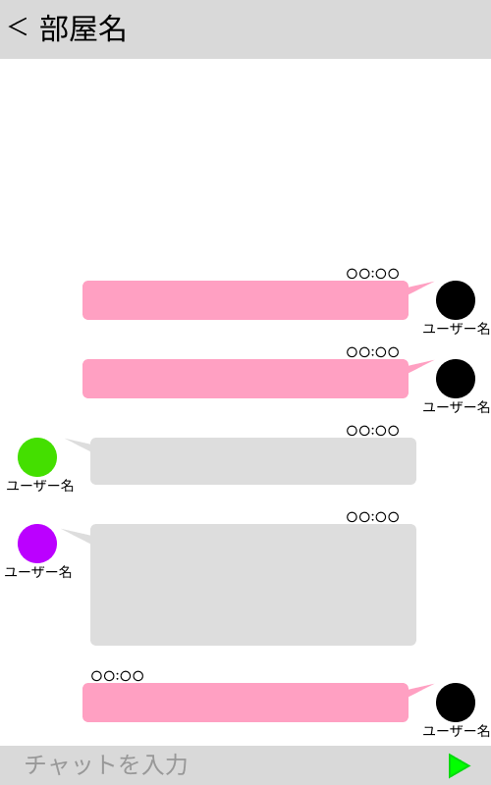
①
②
 |  |  |  |  |  |  |  |  |  |  |  |  | １−１ 送信したい内容を入力

 |  |  |  |  |  |  |  |  |  |  |  |  | １−２ 送信ボタンを押して送信

③
④

使用する部品
識別ID | ラベル |  | 入力／表示 | 部品の種類 |  | 表示桁数 | 入力桁数 | データ型 | 文字種 | 初期表示 | 設定元 |  | 設定先 | 説明
① | 戻る |  | ー | ボタン |  |  |  |  |  |  |  |  |  | トップページに戻る
② | トーク |  | 表示 | 文字列 |  |  |  |  |  |  |  |  |  | 送信した内容を表示する
③ | チャット |  | 入力 | テキストボックス |  |  |  |  |  |  |  |  |  | 送信したい内容を入力
④ | 送信 |  | ー | ボタン |  |  |  |  |  |  |  |  |  | 送信するボタン

(G4-4)ログアウト画面
画面レイアウト定義
共通情報 |  | システム名 | OPEN CHAT |  |  |  |  |  |  |  |  |  |  |  |  | 作成者 | 齋藤
 |  | 工程名 | システム設計 |  |  |  |  |  |  |  |  |  |  |  |  | 作成日付 | 2023-04-19
 |  | ドキュメント名 | OPEN CHAT 画面設計書 |  |  |  |  |  |  |  |  |  |  |  |  | バージョン | v1.0
書誌情報 |  | 書誌名 | OPEN CHAT 画面レイアウト |  |  |  |  |  |  |  |  |  |  |  |  | 更新者
 |  | 画面ID | G4-4 |  | 画面の名称 |  | ログアウト画面 |  |  |  |  |  |  |  |  | 更新日付
 |  | 概要 | ログアウト時に表示する画面
レイアウト図 |  |  |  |  |  |  |  |  |  |  |  | 操作手順
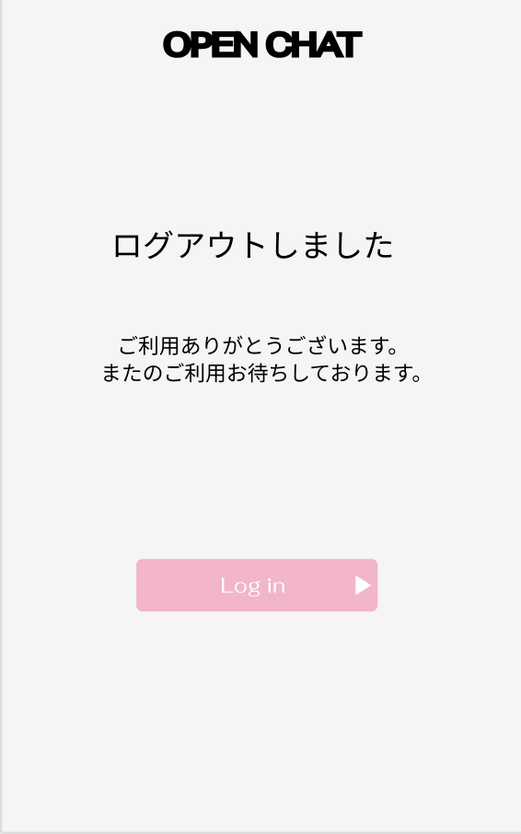

 |  |  |  |  |  |  |  |  |  |  |  |  | １ ログイン押す

①

使用する部品
識別ID | ラベル |  | 入力／表示 | 部品の種類 |  | 表示桁数 | 入力桁数 | データ型 | 文字種 | 初期表示 | 設定元 |  | 設定先 |  | 説明
① | ログイン |  | ー | ボタン |  | ー | ー | ー | ー | ー | ー | ー | ー | ー

(G4-5)ログアウト確認画面
画面レイアウト定義
共通情報 |  | システム名 | OPEN CHAT |  |  |  |  |  |  |  |  |  |  |  |  | 作成者 | 齋藤
 |  | 工程名 | システム設計 |  |  |  |  |  |  |  |  |  |  |  |  | 作成日付 | 2023-04-19
 |  | ドキュメント名 | OPEN CHAT 画面設計書 |  |  |  |  |  |  |  |  |  |  |  |  | バージョン | v1.0
書誌情報 |  | 書誌名 | OPEN CHAT 画面レイアウト |  |  |  |  |  |  |  |  |  |  |  |  | 更新者
 |  | 画面ID | G4-5 |  | 画面の名称 |  | ログアウト確認画面 |  |  |  |  |  |  |  |  | 更新日付
 |  | 概要 | ログアウト時に表示する画面
レイアウト図 |  |  |  |  |  |  |  |  |  |  |  | 操作手順
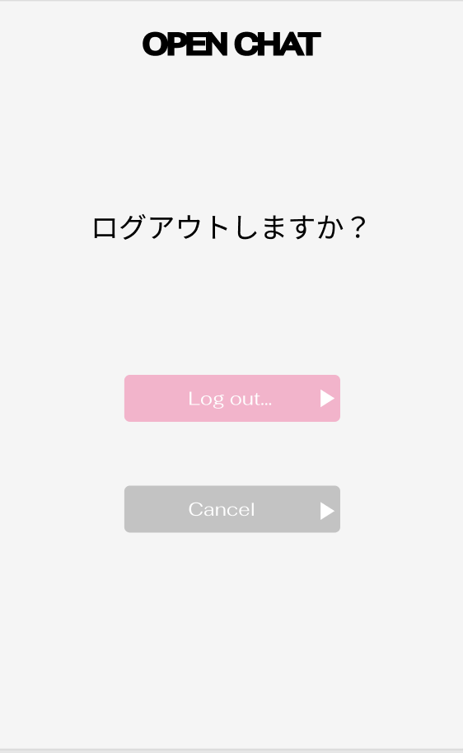

 |  |  |  |  |  |  |  |  |  |  |  |  | １ ログアウト・キャンセルを選ぶ

①

②

使用する部品
識別ID | ラベル |  | 入力／表示 | 部品の種類 |  | 表示桁数 | 入力桁数 | データ型 | 文字種 | 初期表示 | 設定元 |  | 設定先 |  | 説明
① | ログアウト |  | ー | ボタン |  | ー | ー | ー | ー | ー | ー | ー | ー | ー
② | キャンセル |  | ー | ボタン |  | ー | ー | ー | ー | ー | ー | ー | ー | ー

